Sheet2
 |  |  | Kiến trúc hệ thống Django

I. Đường dẫn úng dụng web-django trong Project
\ZEN_DevEnvNew\web-django

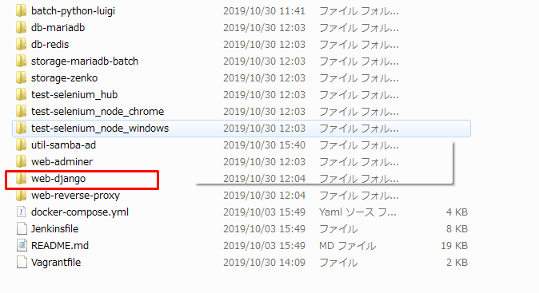

Cấu trúc thư mục web-django
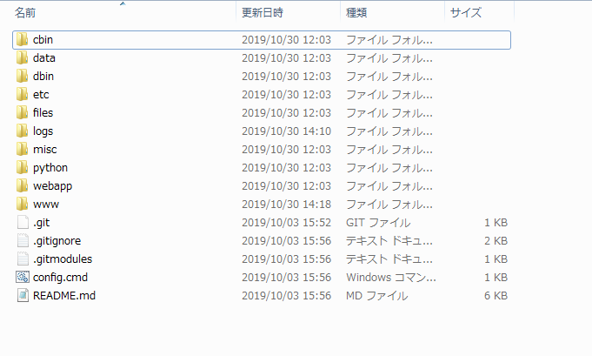

cbin:
data: プログラム用オープンデータ (日本消費税データ, 日本郵便番号データ,...)
dbin:
etc: Chứa file cấu hình hệ thống được sử dụng trong file setting.py
files: Chứa các file .json là chuỗi các lựa chọn được sử dụng trong quá trình nhập, sửa, xóa
logs: Ghi lại quá trình hoạt động
misc: Font hệ thống
python: Thư viện python
webapp: thư mục chính của hệ thống chứa source code
www: chứa các file .js, .css, image,…

Django プロジェクト
core において、Django プロジェクトはセッティングファイル以外を必要としません。
このプラクティスにおいては、大体のプロジェクトが次のような事項から成っています。

・セッティング
・URLconf
・WSGI ファイル
・ローカルアプリケーション
・テンプレート
・静的メディアファイル
・manage.py

セッティング
settings モジュールは Django プロジェクトにおいて必須です。
一般的に、 settings.py という名前で、あなたの作ったプロジェクトのルートに
存在します。

ファイルパスの扱い
あなたのセッティングの一つの機能は、
Django に静的メディアファイルやテンプレートを探す場所を知らせることです。
おおよその場合は、それらは既にあなたのプロジェクトの中に存在して使用されています。
もしそうであれば、あなたのために Python に絶対パスを生成させてください。
こうすることで、異なる環境間でも、あなたのプロジェクトをポータブルに利用することができます。

URLconf
デフォルトでは、あなたのプロジェクトのルートに URLconf を urls.py
という名前で見つけることができるでしょう。
これはリクエストがあなたのプロジェクトでどのようにルーティングされるかを定義しています。
バース：￥web-django\src\webapp\exs_main\urls.py
さらに、プロジェクトでは、モデル-include-を介して呼び出される個々
のアプリケーションの多くのurls.pyがあります。
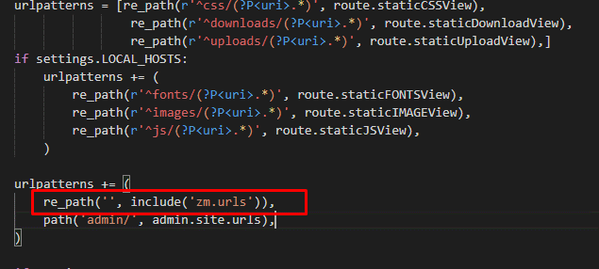

WSGI ファイル
WSGI ファイルは、あなたのプロジェクトを web で公開するために必要な情報を WSGI サーバーに教えます。
Django のデフォルトの wsgi.py はおおよそのアプリケーションにとって十分な内容になっています。

バース：￥web-django\src\webapp\exs_main\wsgi.py

テンプレート

htmlファイルです。
ブラウザは、Pythonコードを使用できるようにするために、
PythonコードではなくHTMLコードのみを理解します。Djangoは、テンプレートタグ、
文字ペア{%%}または{{}}で開始および終了するテンプレートタグを提供します 、
Pythonステートメントは{%%}にあり、変数は{{}}にあります。
テンプレートは相互に継承でき、オーバーライドできます
テンプレートは相互に継承でき、クラスターでオーバーライドできます-block-
プロジェクト-ZEN-ファイルでは、base.htmlは元のテンプレートファイルです。
ファイルexs_main.htmlはファイルbase.htmlを継承します
そして、すべてのアプリのhtmlファイルはexs_main.htmlファイルから継承します

バース：￥web-django\src\webapp\exs_main\templates\base.html
バース：￥web-django\src\webapp\exs_main\templates\exs_main.html

静的メディアファイル

CSS, 画像, JavaScript, Flash などの静的メディア (あなたのサイトに必要な、
動的じゃない全てのコンテンツ) は、 ユーザー側で生成されるコンテンツ、
それと、あなたのサイトをレンダリングするのに必要なメディアファイル、
の 2 つに分けられます。

Django アプリケーション
Django プロジェクトは大体の場合、 INSTALLED_APPS に宣言された数々の
アプリケーションから成ります。
プロジェクト-ZEN-には、exs_main、zmというアプリがあります

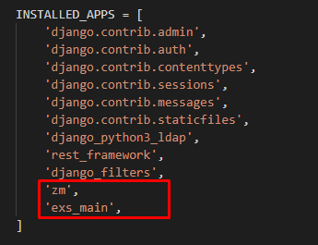

 |  | Sơ đồ hoạt động của Django

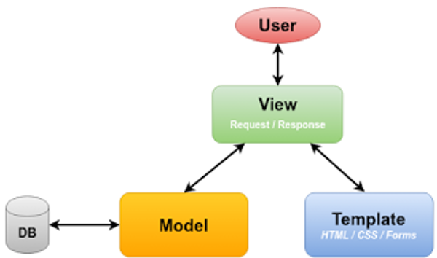

 |  |  | Sơ đồ tổng quát

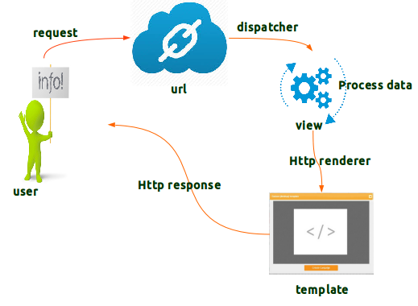

 |  | Sơ đồ chi tiết

・user sẽ gửi yêu cầu (request) thông qua url. Phương thức dispatch của Django
sẽ biết được là phương thức GET hay POST để gọi đến hàm xử lý các phương
thức tương ứng.
・ở server các view sẽ xử lý và gửi kết quả xử lý (response) để kết hợp
với template thông qua Http render sau đó trả về cho user thông qua
Http response

ログインを開始

Khi bắt đầu đăng nhập vào địa chỉ trang chủ 127.0.0.1 django sẽ kiểm tra
trong file urls.py đường dẫn tương ứng rồi chuyển đến lớp tương ứng

バース：￥web-django\src\webapp\exs_main\urls.py
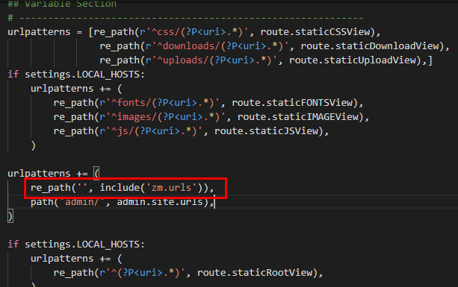

Sau đó sẽ chuyển tiếp đến file urls.py của app ZM
バース：￥web-django\src\webapp\zm\urls.py
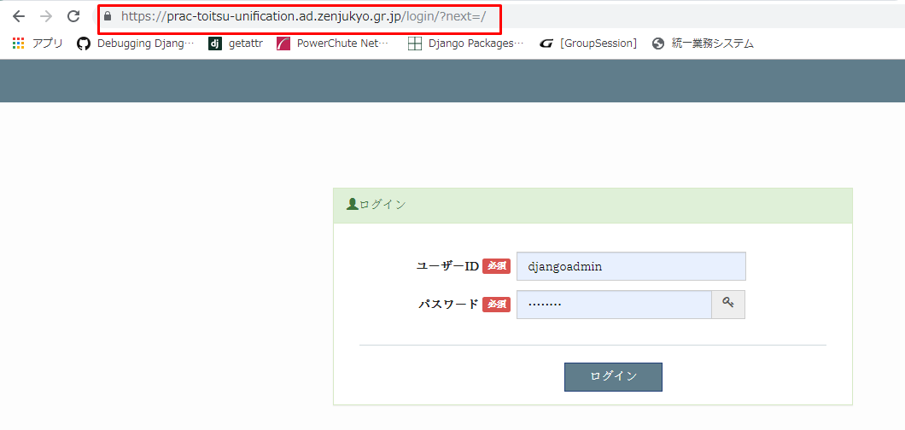

Từ file urls.py của app ZM gọi đến hàm as_view() của class zmLoginView
Khi được gọi, công việc của nó là sử dụng dispatch để xử lý truy vấn từ
người dùng và gọi đến các hàm xử lý tương ứng.
urls: url(r'^login/$', login.zmLoginView.as_view())
View: zm/page/login.py
Template:zm/templates/login.html

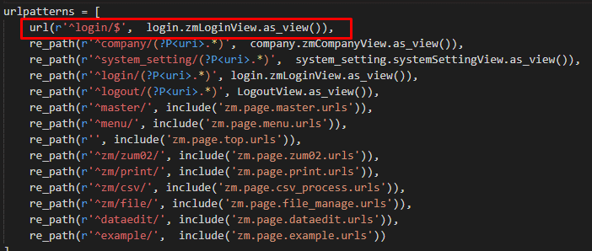

i

バース：￥web-django\src\webapp\zm\page\login.py
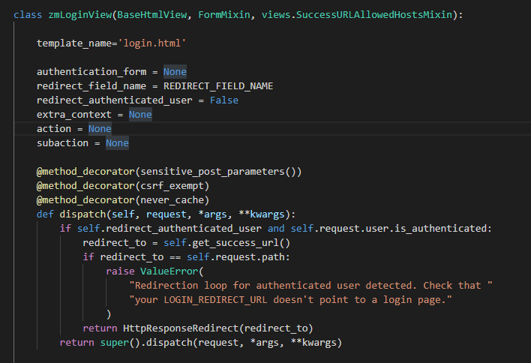

Class zmLoginView thừa kế từ lớp BaseHtmlView()
BaseHtmlView() là lớp cơ sở cơ bản, đây là lớp định nghĩa các phương
thức views của hệ thống. Các lớp con phụ trách thực hiện các request và
trả về các response để hiển thị ra màn hình đều kế thừa từ lớp BaseHtmlview()
バース：￥web-django\src\webapp\esx_main\views.py

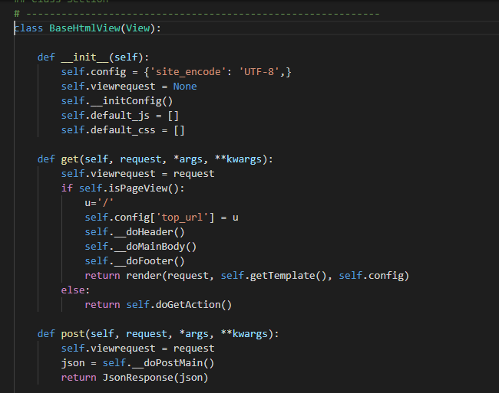

Trong class BaseHtmlView có 2 phương thức cơ bản đó là
get(self,request,*args, **kwargs) và post(self,request,*args, **kwargs)

Đây là 2 hàm cơ bản nhất của Class để xử lý các request mà client gửi lên
theo từng phương thức cụ thể là get hoặc post
get: khi client muốn yêu cầu chuyển tiếp đến một page với các tham số qua urls
post: khi client muốn gửi lên data yêu cầu server xác thực hoặc các
yêu cầu về tìm kiếm, các phép toán logic thao tác với csdl,…
Các request của Client gửi lên server sẽ đều đi đến hai phương thức này
Vì thế khi debug ta có thể đặt breakpoint tại hai phương thức trên
Trong class BaseHtmlView còn các phương thức khác để xử lý các công việc
khác và chúng đều có thể được ghi đè bởi các lớp con kế thừa từ lớp
BaseHtmlView để thực hiện các xử lý riêng
Biến config được khởi tạo trong class rất quan trọng. Sau này tất cả dữ
liệu mà server gửi về cho client đều được đặt trong biến config này
thông qua phương thức render()
return render(request, self.getTemplate(), self.config)

def __init__(self):
self.config = {'site_encode': 'UTF-8',}
self.viewrequest = None
self.__initConfig()
self.default_js = []
self.default_css = []

Sau khi login xong thì sẽ được chuyển tiếp đến phần company

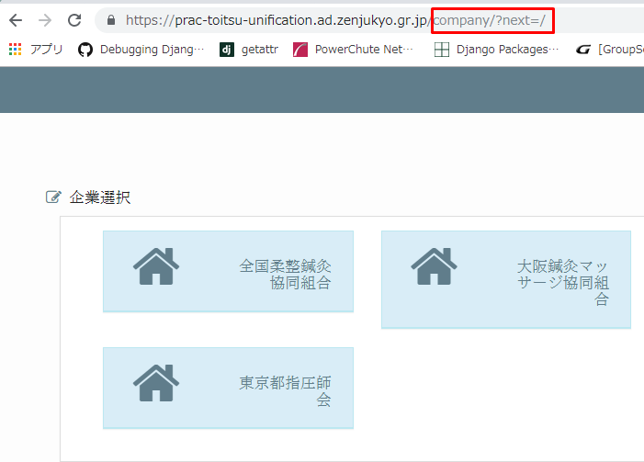

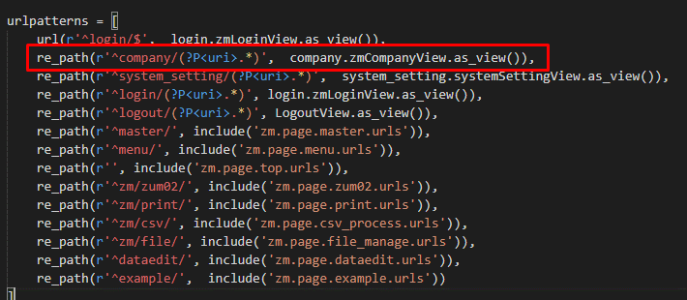

(?P<uri>.*): sẽ được sử dụng làm tham số
Ví dụ: https://prac-toitsu-unification.ad.zenjukyo.gr.jp/company/?next=/
・(?P<uri>.*) = ?next=

url: re_path(r'^company/(?P<uri>.*)', company.zmCompanyView.as_view())
View: ￥web-django\src\webapp\zm\page\company.py
Template: zm/templates/company.html
Model: ORGANAIZATION_000

Hàm sẽ lấy data trong bảng ORGANAIZATION_000 với dữ liệu column cooperative_name
để hiển thị trong phần company
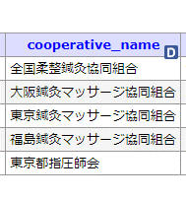

Nên nếu ta muốn tạo thêm các hiển thị trong page company thì ta sẽ thêm
data tại column ORGANAIZATION_000

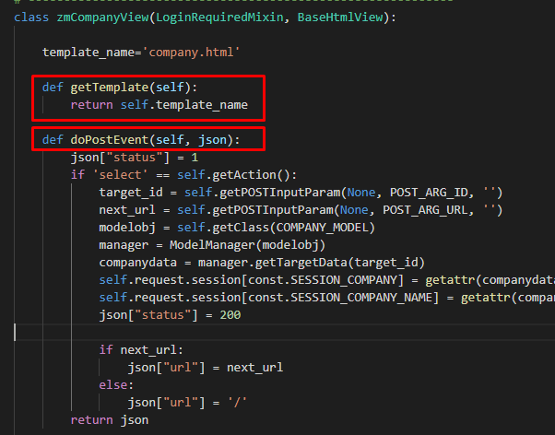

getTemplate(self): phương thức gọi tên file html sẽ được sử dụng
doPostEvent(self, json): phương thức xử lý khi user gửi lên phương thức POST

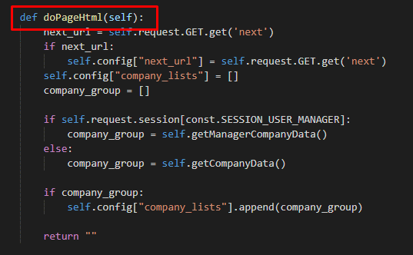

doPageHtml():phương thức chính xử lý hiển thị chức năng company
phương thức của class zmCompanyView ghi đè phương thức doPageHtml() của
lớp BaseHtmlView()

Chuyển sang giao diện TOP

Khi click vào một Button bất kì, django sẽ chuyển tiếp đến trang TOP
Ví dụ: https://prac-toitsu-unification.ad.zenjukyo.gr.jp/

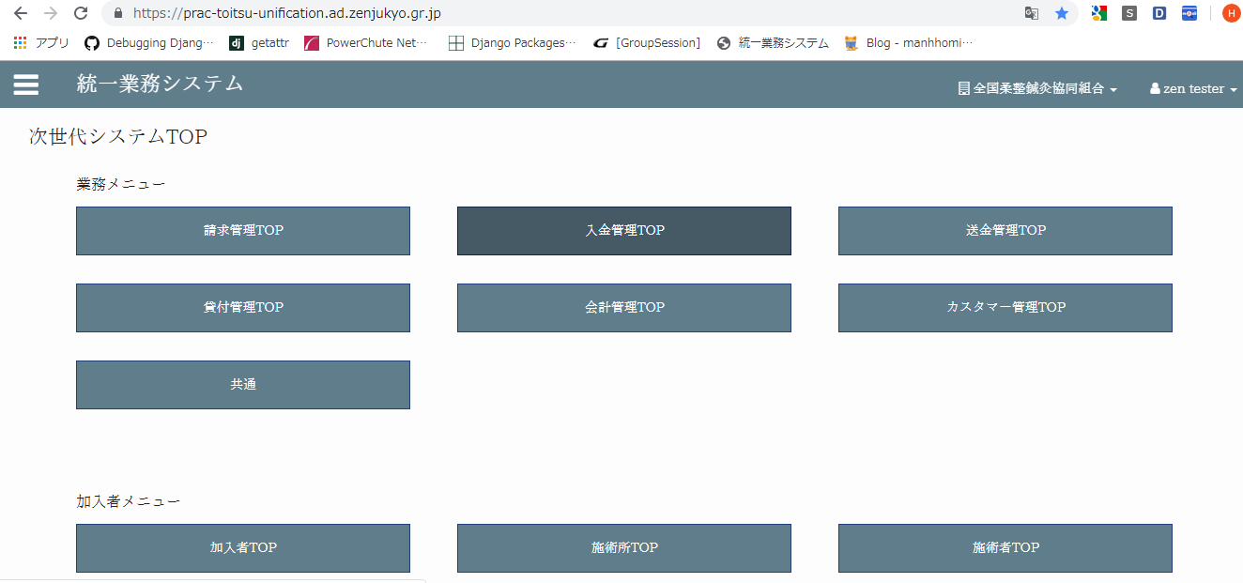

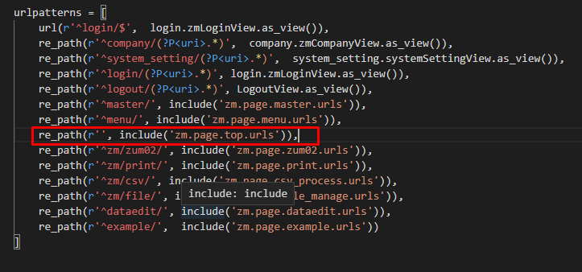

url: re_path(r'', include('zm.page.top.urls')),
View: zm/top/index.py
Template:zm/templates/top.html
Xml: zm/top/menu/xml/menu.xml

urls: sẽ include file zm.page.top.urls và trong file zm.page.top.urls gọi đến TopView.as_view()
class TopView nằm trong file zm/top/index.py
'zm.page.top.urls'
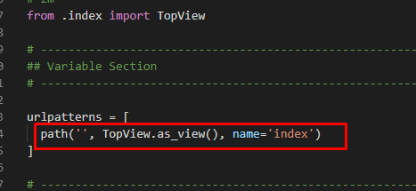

class TopView
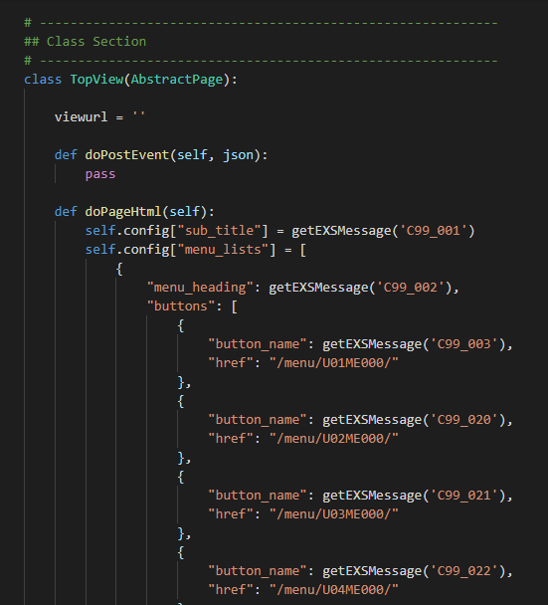

class TopView thừa kế từ class AbstractPage
class AbstractPage thừa kế từ class ZmPageHtmlView
class ZmPageHtmlView thừa kế từ class BaseHtmlView
>>> class TopView sẽ thừa kế từ class BaseHtmlView

 | Sơ đồ Class View
class django.views

class BaseHtmlview

class ZmPageHtmlView

class
AbstractPage

class
TopView

 | Sơ đồ template

base.html

exs_main.html

zm.html
top.html

company.html

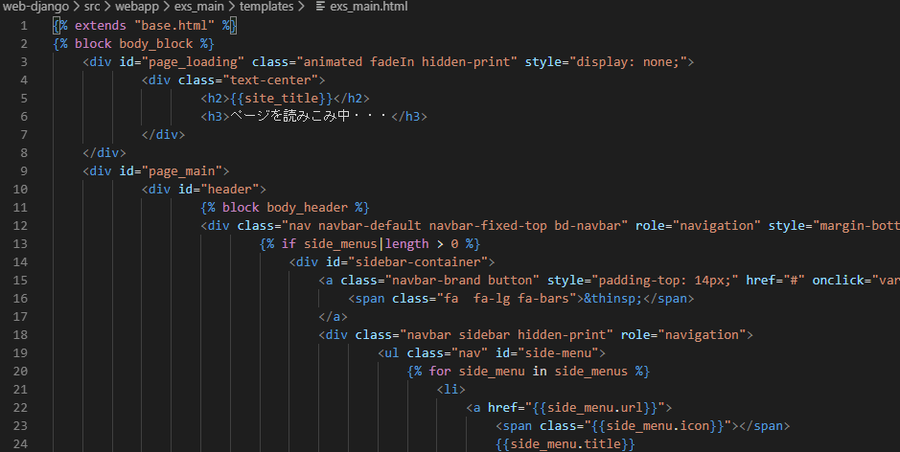

Bố cục một file html bao gồm các khối {%block%}{%endblock%}
Trong các khối block đó là code html
Các block được phân biệt bởi tên
Ví dụ: | {%block block_name%}{%endblock%}

Các file html khác kế thừa từ file exs_main.html thì sẽ được phép
overwrite các khối block này
Ví dụ: | zm/templates/zm.html thừa kế từ file exs_main.html sẽ được phép
overwrite các khối block body_header

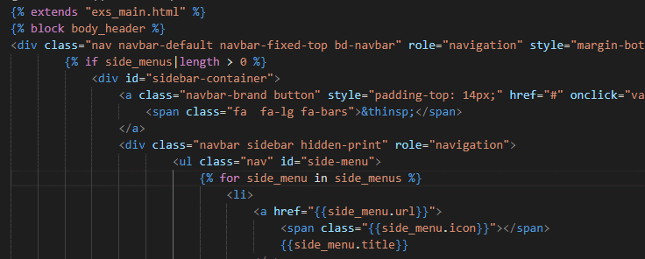

・{% block body_block %}：Phần body chính của file html, các block còn lại sẽ nằm trong block body_block
・{%block body_header%}{%endblock%}：Bao gồm code của phần header
・{% block main_body_block %}: Hiển thị nội dung chính của chương trình

 | Chu trình code
1. Đầu tiên code sẽ chạy vào class TopView theo lời gọi hàm ở file urls

2. Vì TopView được thừa kế từ lớp BaseHtmlView nên django sẽ xác định yêu cầu được gủi
lên thuộc phương thức nào. Ở đây là phương thức GET nên django sẽ gọi
đến phương thức get() trong class BaseHtmlView

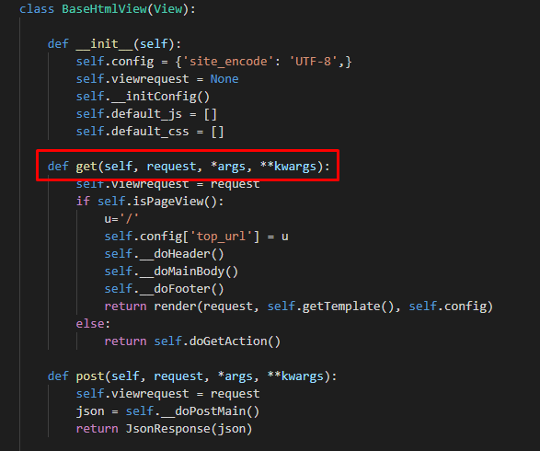

Chương trình sẽ chạy lần lượt đến các phương thức được gọi đến trong
phương thức get()
Khi gọi đến các phương thức trong phương thức get() django sẽ xác định
xem ở lớp TopView có thuộc tính đó không. Nếu có thì nó sẽ gọi đến phương
thức ở class TopView còn nếu không thì nó sẽ gọi đến phương thức ở class
BaseHtmlview
Các tham số trong phương thức get()
・self: thể hiện đây là thực thể (instance) của object
・request: Bao gồm các dữ liệu mà client gửi lên server
・*args, **kwargs: Tập các tham số có thể được truyền vào phương thức

Thông thường các class con sẽ overwrite lại các phương thức của class BaseHtmlview
Thông thường sẽ overwrite lại phương thức doPageHtml()

Danh sách các chức năng của hệ thống được khai báo tại phương thức
doPageHtml()
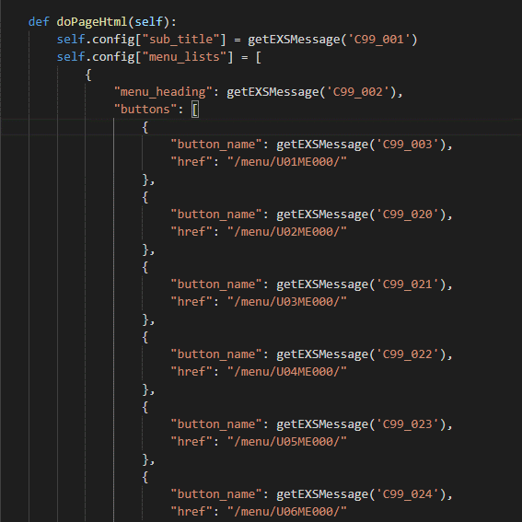

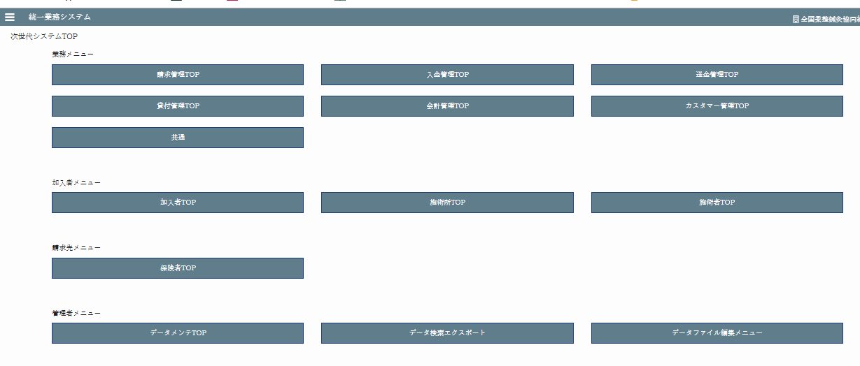

 |  | Các chức năng hệ thống

Tên các chức năng hệ thống được khai báo trong file django.po
(\web-django\src\webapp\zm\locale\ja\LC_MESSAGES\django.po)
và được lấy ra thông qua phương thức getEXSMessage()
Ví dụ: getEXSMessage('C99_003')

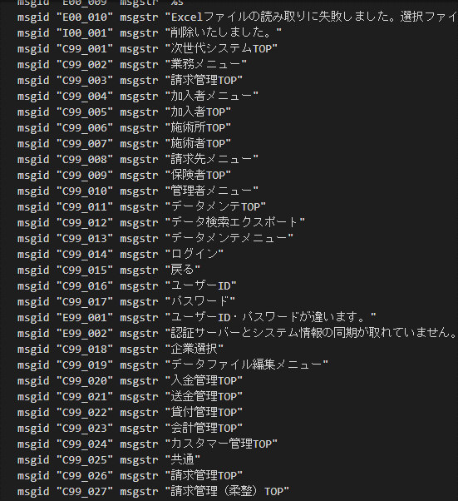

 |  |  | django.po

Tất cả đưuọc khai báo và lưu vào biến config
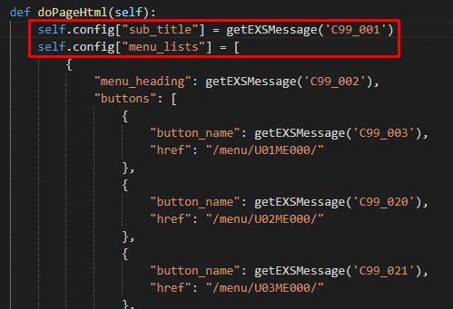

biến "config" thuộ kiểu dictionari đưucọ lưu trữ dưới dạng key-value
Cuối cùng biến config sẽ được truyền vào template để render ra html gửi
lại cho client thông qua hàm get()
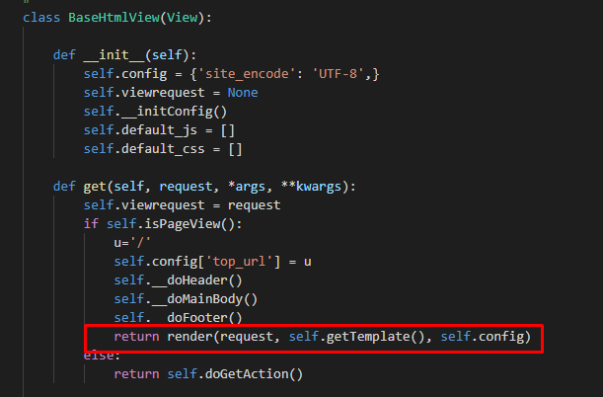

Trong file template top.html sẽ có vòng lặp duyệt các phần tử
"menu_lists" để render ra các href

 | \web-django\src\webapp\zm\page\top\index.py
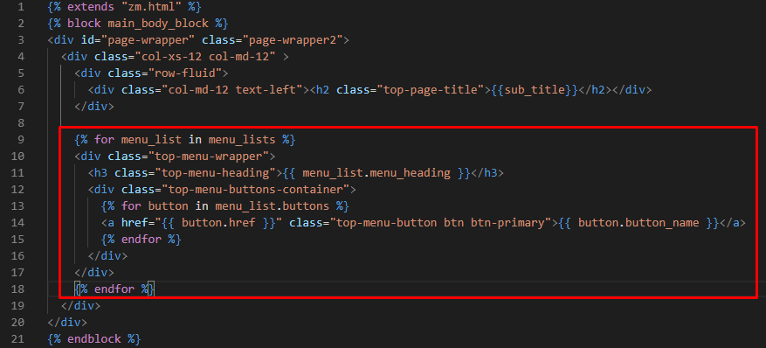

\web-django\src\webapp\zm\templates\top\top.html

Kết quả

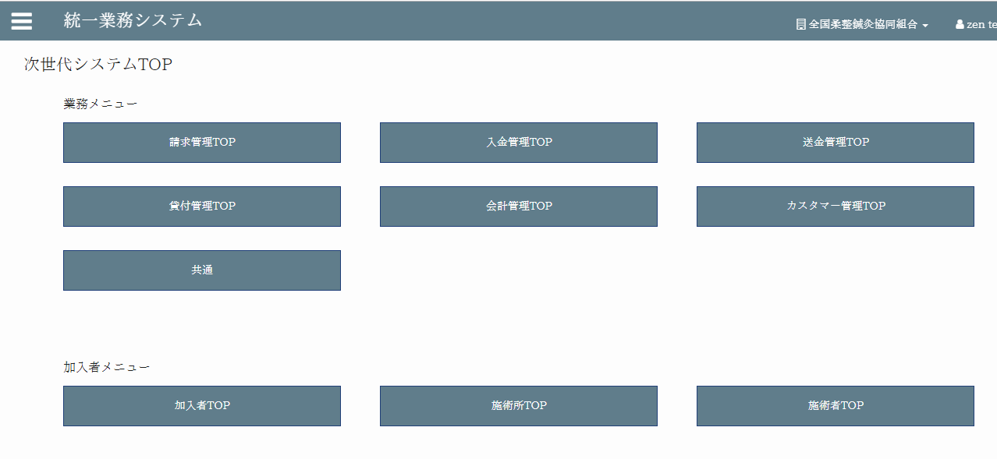

Menu: 業務メニュー
Chức năng: 請求管理TOP
・Khi click vào 請求管理TOP (button)

Thì django sẽ chuyển đến link "/menu/U01ME000/"

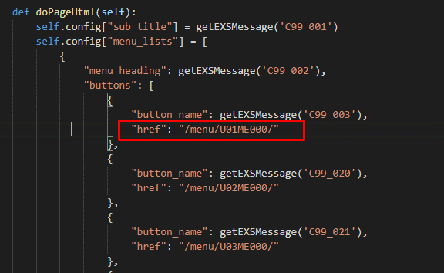

django sẽ gọi đến file zm.page.menu.urls từ file \zm\urls.py
Sau đó từ file \zm\page\menu\urls.py gọi đến phương thức MenuView.as_view()

url: re_path(r'^menu/', include('zm.page.menu.urls')),
View: zm/top/page/menu/menu_view.py
Template: menu-sub.html
XML: zm/top/menu/xml/menu.xml

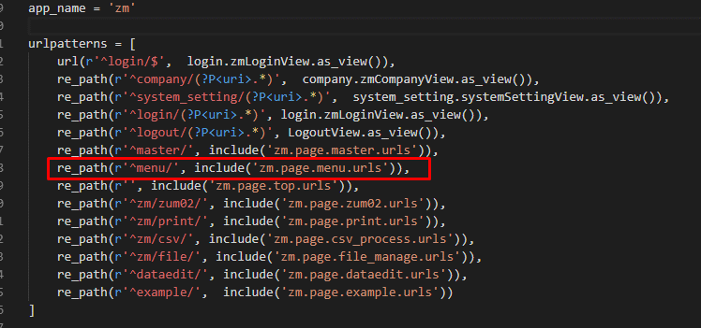

 | \web-django\src\webapp\zm\urls.py

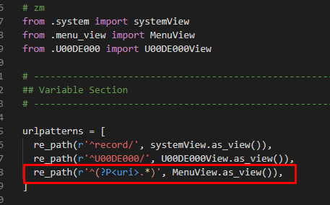

 | \web-django\src\webapp\zm\page\menu\urls.py
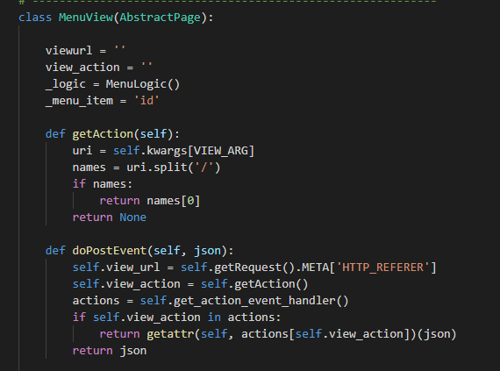

 | \web-django\src\webapp\zm\page\menu\menu_view.py

 | \web-django\src\webapp\zm\page\menu\xml\menu.xml

class MenuView được thừa kế từ class AbstractPage
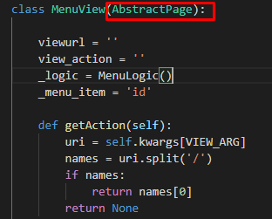

 | \web-django\src\webapp\zm\page\menu\menu_view.py

class AbstractPage thừa kế từ class ZmPageHtmlView
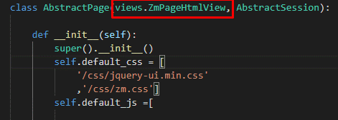

 | \web-django\src\webapp\zm\page\abstract_page.py

class ZmPageHtmlView đưuọc thừa kế từ class BaseHtmlView
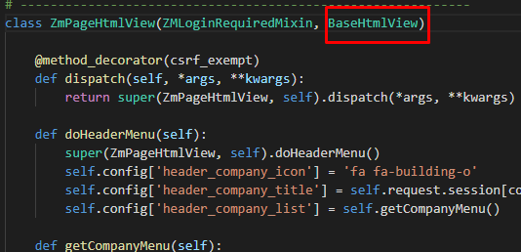

 | \web-django\src\webapp\zm\views.py
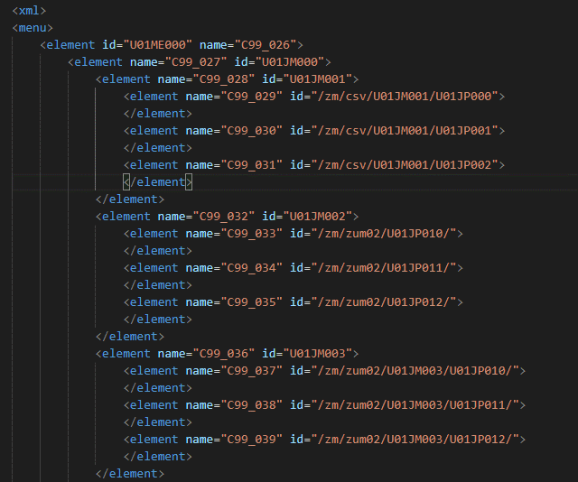

 | \web-django\src\webapp\zm\page\menu\xml\menu.xml

Các sub menu được khai báo trong 1 file xml. Cụ thể đó là file
\web-django\src\webapp\zm\page\menu\xml\menu.xml
django sẽ đọc file xml và sẽ render ra số button tương ứng

ở đây chức năng 請求管理TOP có 2 submenu
Vì vậy ta có thể thêm bớt số submenu từ file menu.xml

Chu trình thực hiện
1. khi nhận request từ client django sẽ phân tích request thông qua url
sau đó sẽ gọi đến file exs_main/urls.py rồi đến zm/urls.py.
Từ file zm/urls.py gọi đến file \zm\page\menu\urls.py
2. Từ file urls.py gọi đến phương thức MenuView.as_view())
3. django sẽ gọi đến phương thức get() của class BaseHtmlView
4. django sẽ gọi đến phương thức doPageHtml(self) của class MenuView
(class MenuView thừa kế từ class BaseHtmlView và class MenuView
đã overwrite phương thức doPageHtml(self) )
phương thức doPageHtml() sẽ đọc file menu.xml rồi tìm submenu tương ứng sau đó gán vào biến
config["menu_lists"]
Tất cả các dữ liệu mà server trả về sẽ được lưu trong biến "config"
5. Sau cùng sẽ được gửi về client thông qua phương thức render()
return render(request, self.getTemplate(), self.config)
biến config sẽ được truyền vào file template (menu/menu-sub.html)
rồi gửi lại cho client

* Các chức năng còn lại đều được thực hiện tương tự,
khi click vào một chức năng thì django sẽ làm đúng theo trình tự trên.

Chức năng 請求管理TOP/請求管理（柔整）TOP/レセプトCSV取り込み（柔整）/柔整（健康保険）
柔整（健康保険）
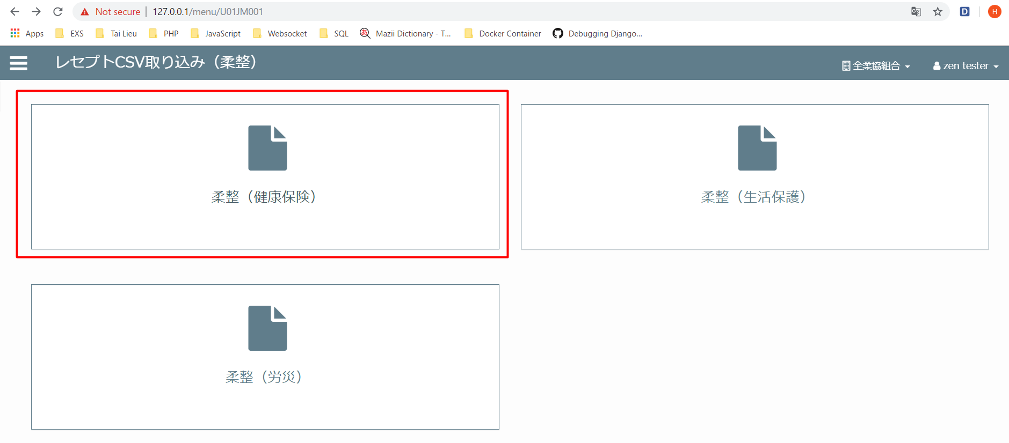

View: zm/top/page/csv_process/csv_process_view.py (class MainView(CsvHelper)
Template: zm/templates/csv_process/csv.html
XML: zm/top/page/csv_process/xml/import/config.xml

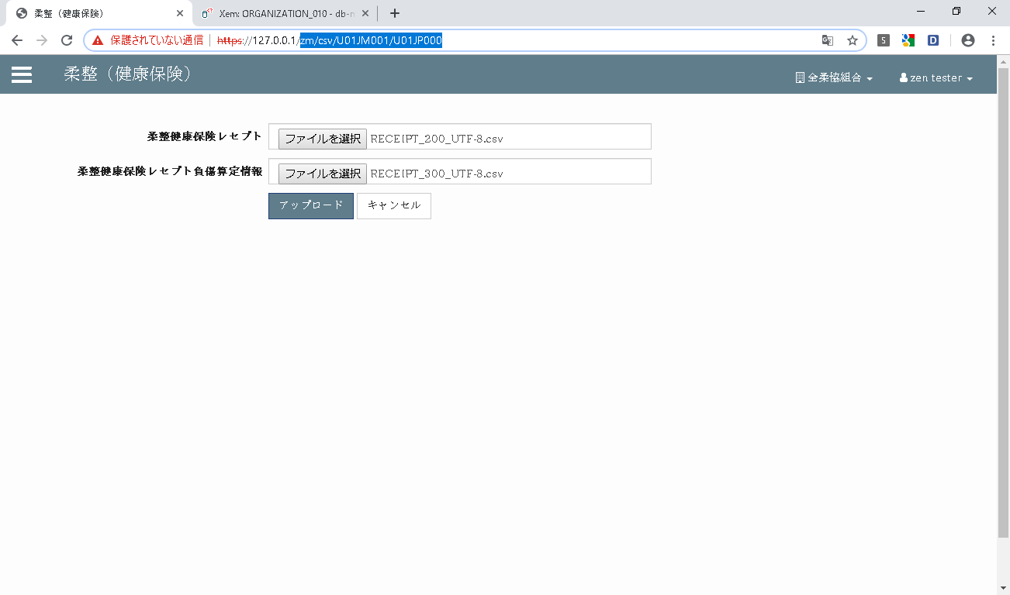

Khi click button [アップロード] ở client sẽ gọi đến phương thức submitUpload()
của file csv_process.js

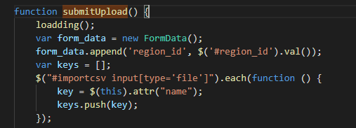

\ZEN_DevEnvNew\web-django\src\webapp\zm\static\js\csv_process\csv_process.js

Hàm submitupload() sẽ gửi một request lên server với url:
url:/zm/csv/U01JM001/csv_import
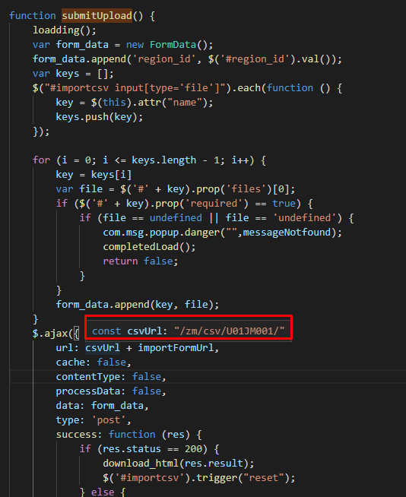

Tại server sẽ căn cứ vào url mà request gửi lên và gọi đến phương thức tương ứng

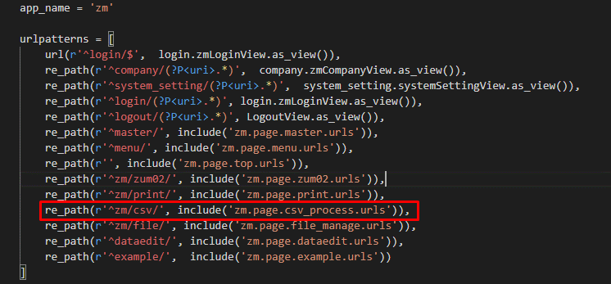

 | ZEN_DevEnvNew\web-django\src\webapp\zm\urls.py

 | \ZEN_DevEnvNew\web-django\src\webapp\zm\page\csv_process\urls.py
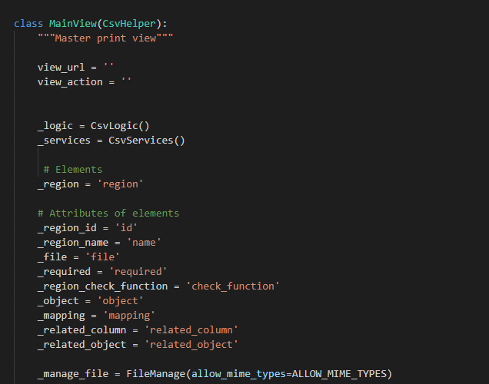

\ZEN_DevEnvNew\web-django\src\webapp\zm\page\csv_process\csv_process_view.py

Hàm xử lý event post của class MainView

\ZEN_DevEnvNew\web-django\src\webapp\zm\page\csv_process\csv_process_view.py

Quy trình xử lý file csv
・Upload file lên server (\ZEN_DevEnvNew\web-django\src\webapp\zm\static)
・Đọc và lưu nội dung file csv
・Xóa file csv
・Ghi dữ liệu vào database

phương thức return getattr(self, actions[self.view_action])(json) sẽ gọi đến
phương thức csv_import() để thực hiện upload file csv, đọc file csv, xóa file csv, lưu file vào cơ sở dữ liệu

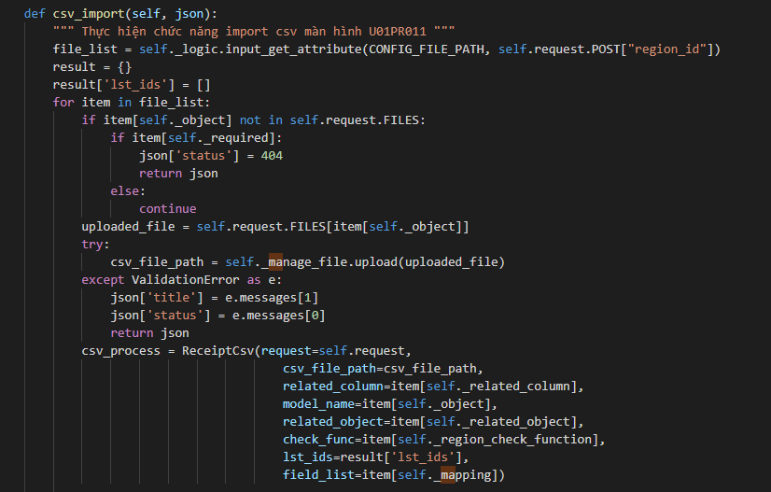

Chức năng 請求管理TOP/請求管理（柔整）TOP/レセプト入力（柔整/柔整（健康保険）レセプトチェック

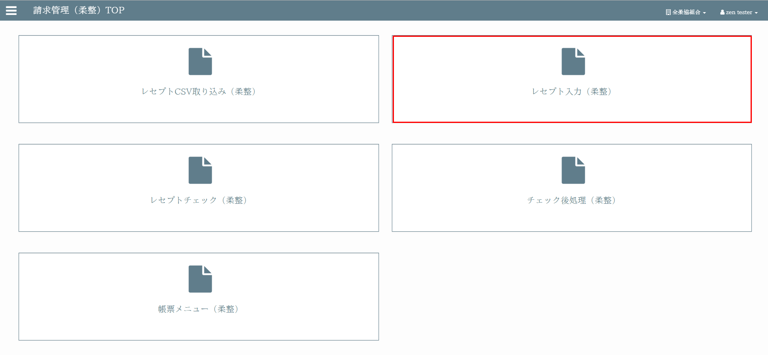



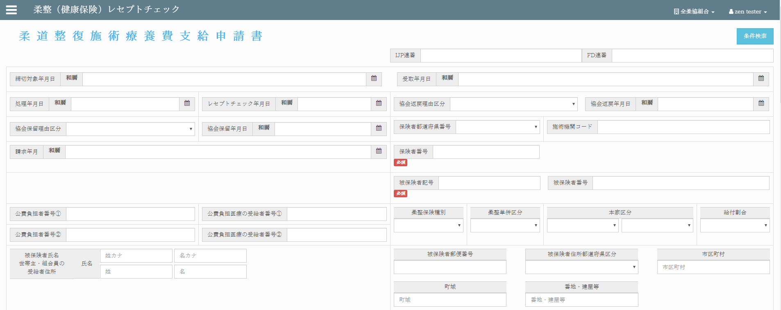

View: zm/page/zum02/receipt_100/rr015.py
Template: zm/page/zum02/receipt_100/receipt_100.html
XML: zm/top/menu/xml/menu.xml
Hiển thị menu từ menu.html.

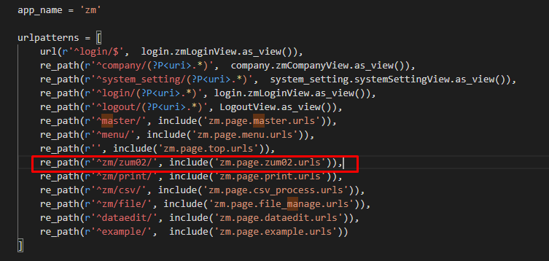

 | \ZEN_DevEnvNew\web-django\src\webapp\zm\urls.py

Thông qua request url của client (https://127.0.0.1/zm/zum02/U01JP010/) django sẽ gọi
đến file zm.page.zum02.urls . Từ file zm.page.zum02.urls sẽ gọi đến file
"zm.page.zum02.receipt_100.urls" sau đó sẽ gọi đến class Mainview của file rr015_view.py

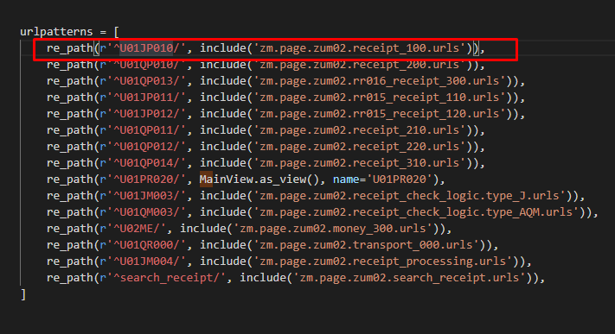

 | \ZEN_DevEnvNew\web-django\src\webapp\zm\page\zum02\urls.py

 | \ZEN_DevEnvNew\web-django\src\webapp\zm\page\zum02\receipt_100\urls.py
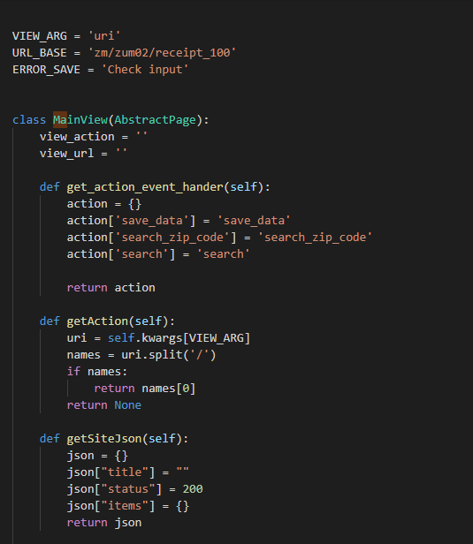

\ZEN_DevEnvNew\web-django\src\webapp\zm\page\zum02\receipt_100\rr015_view.py

Phương thức doPageHtml() của class MainVew()


\ZEN_DevEnvNew\web-django\src\webapp\zm\page\zum02\receipt_100\rr015_view.py

Đây là phương thức chính để lấy các dữ liệu cần thiết sau đó gán vào file template
Đây là phương thức chính để lấy các dữ liệu cần thiết sau đó gán vào file template


Template: receipt_100.html có sử dụng file init_screen.js và autostreatment.js để tạo các thẻ
<input> tại các thẻ <div> có class “date_picker”. Hàm này khởi chạy ở sự kiện onload trong file init_screen.js.





config[‘label’]: để in ra label trong file html


\ZEN_DevEnvNew\web-django\src\webapp\zm\page\zum02\receipt_100\rr015_view.py



config[column name_tcd] để tạo danh sách thả xuống màn hình


\ZEN_DevEnvNew\web-django\src\webapp\zm\page\zum02\receipt_100\rr015_view.py

danh sách được lấy từ các file json đối với các cột có tên với từ kết thúc là
"_tcd"


 | \ZEN_DevEnvNew\web-django\src\files\type_code\

Get simple dict of tcd value and its name to fill into dropdown list in screen


Trong file templates receipt_100.html

\ZEN_DevEnvNew\web-django\src\webapp\zm\templates\zum02\receipt_100\receipt_100.html

Khi click chức năng "保存"



Django sẽ gọi đến phương thức doPostEvent() trong class MainView

\ZEN_DevEnvNew\web-django\src\webapp\zm\page\zum02\receipt_100\rr015_view.py

Sau đó lần lượt là 2 phương thức



\ZEN_DevEnvNew\web-django\src\webapp\zm\page\zum02\receipt_100\rr015_view.py

Chức năng 請求管理TOP/請求管理（柔整）TOP/レセプト入力（柔整/柔整（健康保険）レセプトチェック
柔整（生活保護）レセプトチェック




View: zm/page/zum02/rr015_receipt_110\rr15_receipt_110_view.py
Template: zm/page/zum02/rr015_receipt_110/rr015_receipt_110_template.html
XML: zm/top/menu/xml/menu.xml
Hiển thị menu từ menu.html.


\ZEN_DevEnvNew\web-django\src\webapp\zm\page\zum02\rr015_receipt_110\rr15_receipt_110_view.py



\ZEN_DevEnvNew\web-django\src\webapp\zm\templates\zum02\rr015_receipt_110\rr015_receipt_110_template.html

Quy trình thực hiện tương tự như chức năng 柔整（健康保険）レセプトチェック

Chức năng 請求管理TOP/請求管理（柔整）TOP/レセプト入力（柔整/柔整（健康保険）レセプトチェック
柔整（労災）レセプトチェック



View: zm/page/zum02/rr015_receipt_120\rr015_receipt_120_view.py
Template: zm/page/zum02/rr015_receipt_120\rr015_receipt_120_template.html
XML: zm/top/menu/xml/menu.xml
Hiển thị menu từ menu.html.



\ZEN_DevEnvNew\web-django\src\webapp\zm\page\zum02\rr015_receipt_120\rr015_receipt_120_view.py



\ZEN_DevEnvNew\web-django\src\webapp\zm\templates\zum02\rr015_receipt_120\rr015_receipt_120_template.html

Quy trình thực hiện tương tự như chức năng 柔整（健康保険）レセプトチェック

Chức năng 請求管理TOP/請求管理（柔整）TOP/レセプトチェック（柔整）





View: zm/page/zum02/receipt_check_logic\base_classes\view\base_view.py
Template: zm/page/zum02/receipt_check_logic\base_receipt_check_logic.html
XML: zm/top/menu/xml/menu.xml
Hiển thị menu từ menu.html.

\ZEN_DevEnvNew\web-django\src\webapp\zm\page\zum02\receipt_check_logic\base_classes\view\base_view.py



\ZEN_DevEnvNew\web-django\src\webapp\zm\templates\zum02\receipt_check_logic\base_receipt_check_logic.html

